상품제안서
스타벅스 시그니처 사이렌 머그 355ml + 국내산 꿀 허니스틱 10개입(12g) 세트 | 상품코드: F25796

 |  |  |  |  |  |  | 02-412-0044 | www.easy1.co.kr
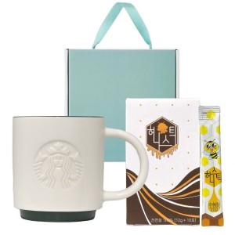

【상세/제작정보】

【인쇄/포장옵션】 | 레이저 / 포장불가능

【공급단가】 | 수량 | 50~ | 100~ | 500~ | 1,000~ | 2,000~
*VAT별도 | 단가 | 32,400원 | 31,860원 | 31,050원 | 30,510원 | 29,700원

【상품 URL】 | https://dev.easy1.co.kr:443/src/goods_detail.php?gdno=25796

